画面
タスク管理画面

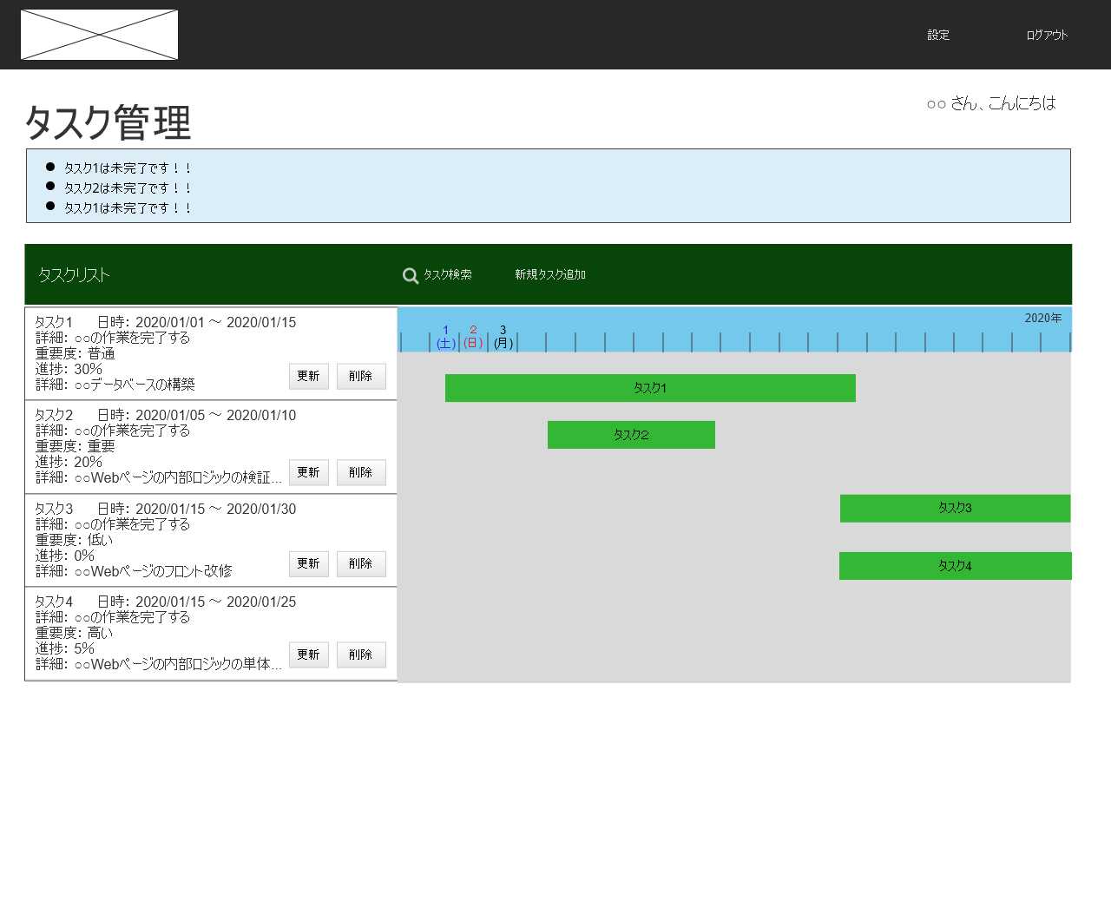
(2)
(5)
(6)
(3)
(4)
(1)
[1]
[2]
[3]
 | (1) ログアウトリンク
 | ログアウト処理が実行される

 | (2) タスク未完了通知エリア
 | ユーザー設定で、未完了のタスクを通知する設定が
 | されている場合にこのエリアに表示される。

 | (3) 表に表示されるタスクを設定するために
 | 置かれているボタン。クリックで抽出フォームが現れる。

 | (4) 新規にタスクを登録するためのボタン。
 | 押下すると、登録フォームが表示される。

 | (5) タスクリストの詳細のリスト。
 | 検索されたユーザーのタスクリスト情報が格納される。

 |  | [1] 更新ボタン
 |  | 押下されたタスクの更新を行うためのボタン。
 |  | 押下されると更新フォームが表示される。

 |  | [2] 削除ボタン
 |  | 押下されたタスクの削除をするボタン。
 |  | 押下されると。そのタスクが削除される。

 |  | [3]タスクリスト
 |  | 押下されると背景がハイライトされる。
 |  | また(6)の対応するタスクが見える位置まで
 |  | スクロール表示し、さらにハイライトされる。

 | (6) 取得されたタスクリストをガンチャート形式で
 | 表示するエリア。

 |  | [1]タスクバー
 |  | 押下されるとタスクバーがハイライトされ
 |  | さらに、(5)のタスクリストが見える位置まで
 |  | スクロール表示し、さらにハイライトされる。

